Torre Admin
 |  |  | CUADRO DE COTIZACIONES

Cuadro Comparativo de Cotizaciones

Presupuestos (a) | Empresa (Nombre fiscal de la empresa) | Nº de CUIT, Dirección, Teléfono (Datos de la empresa) | Descripción del bien/ servicio (b) Características de los bienes/ servicios | Importe Unitario (moneda nacional) | Importe Total IVA incluido (moneda nacional) | Importe Total (moneda extranjera) | Tipo de cambio | Forma de Pago (Contado o Cheque) | Observaciones (se debe incluir toda aquella característica que no ha sido posible incluir anteriormente) | Garantías | Imagen (Imagen del producto)
Nº 1 | LENOVO COLOMBIA | https://www.lenovo.com/co/es/p/computadoras-de-escritorio/thinkcentre/thinkcentre-serie-neo/lenovo-thinkcentre-neo-50s-gen-5-intel-sff/12xf002pls | Procesador Intel Core i5 (14° gen), RAM 16 GB DDR5, SSD 512 GB NVMe, Windows 11 Pro, Formato Small Form Factor, Conectividad USB / HDMI / Ethernet | $ 3,369,900.00 | $ 640,281.00 | $1,028.25 | $4,010,181.00 | CONTADO | Computador tipo empresarial recomendado para salón de belleza: rápido, silencioso y compacto. Ideal para facturación, agenda, control de inventario y registro de clientes. | Incluye garantía Lenovo 1 año | 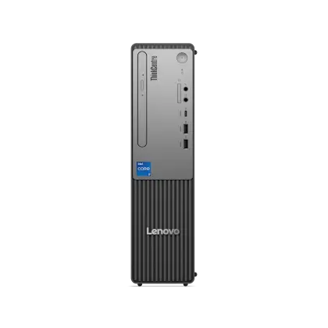
Nº2 | ASUS / MercadoLibre Colombia | https://articulo.mercadolibre.com.co/MCO-1351708813-pc-de-escritorio-para-juegos-rog-strix-ga15dk-amd-ryzen-7-5-_JM | Procesador AMD Ryzen 7 5800X, 16 GB RAM DDR4, SSD NVMe (capacidad según modelo del vendedor), Tarjeta gráfica dedicada NVIDIA GeForce, Conectividad: USB / HDMI / DisplayPort / Ethernet, Torre de alto rendimiento tipo gamer–workstation, Ideal para multitarea, edición, almacenamiento pesado y uso empresarial exigente | $ 9,485,200.00 | $ 1,802,188.00 | $2,894.20 | $11,287,388.00 | CONTADO | Torre de alto rendimiento con capacidad superior a las necesidades básicas de un salón de belleza, pero útil si se prevé crecimiento del negocio, manejo de grandes volúmenes de fotos, edición de contenido publicitario, almacenamiento y multitarea pesada. Es más costosa que opciones empresariales estándar, pero ofrece alto desempeño y larga vida útil. | Incluye garantia hasta 3 años para el procesador
Nº 3 | Mercado Libre – Vendedor Reacondicionados Colombia | https://www.mercadolibre.com.co/cpu-torre-core-i5-6ta-gen-ram-8gb-ssd-512gb-reacondicionado/up/MCOU3315900177 | Procesador Intel Core i5 (6ª generación), Memoria RAM 8 GB DDR4, Almacenamiento SSD 512 GB, Sistema Operativo: Windows 10 Pro, Incluye torre completa lista para uso, Producto reacondicionado (usado, revisado y restaurado), Ideal para tareas básicas de oficina: facturación, agenda, inventario y atención al cliente | $ 499,900.00 | $ 94,981.00 | $152.53 | $594,881.00 | CONTADO | Equipo reacondicionado, adecuado para un salón de belleza que requiera un computador económico para tareas simples: registro de clientes, manejo de agenda, facturación, promociones y redes sociales ligeras. Es una opción funcional, pero al ser usado su vida útil puede ser menor que la de un equipo nuevo. Ideal para presupuestos ajustados. | Incluye garantia hasta 6 meses

(a) Se deben presentar tres (3) presupuestos cuando: El valor del gasto supere el monto de pesos un mil ($ 1.000,00). Se pueden presentar al menos tres (3) solicitudes de cotización (del bien o servicio a contratar) cursadas a tres o más empresas oferentes. La selección del proveedor se hará con el criterio del más bajo precio. En caso de no contar con tres (3) presupuestos, o no poder seleccionar al proveedor que ofrece menor precio, presentar este cuadro una nota de justificación siguiendo las pautas del ítem (XX)

(b) Ejemplos: En el caso de viajes, indicar Origen/Destino (si corresponde también escalas) Si se tratara de servicios tipo catering, indicar las cantidades de asistentes, así como los días en que se demanda la prestación del servicio. Si fuera papelería indicar, cantidades de afiches, trípticos, etc.

 | Sugerencias
 | La opción recomendada es la Opción 1 – Lenovo ThinkCentre Neo 50s Gen 5, ya que ofrece el mejor balance entre rendimiento, precio, durabilidad y garantía. Es un equipo moderno, estable y empresarial, ideal para el trabajo diario de un salón de belleza sin pagar de más por características innecesarias. La Opción 3 puede considerarse solo si el presupuesto es muy limitado, ya que cumple con lo básico pero con menor vida útil. La Opción 2, aunque muy potente, no es una inversión eficiente para este tipo de negocio debido a su costo elevado y características que no se requieren.

Mother board Admin
 |  |  | CUADRO DE COTIZACIONES

Cuadro Comparativo de Cotizaciones

Presupuestos (a) | Empresa (Nombre fiscal de la empresa) | Nº de CUIT, Dirección, Teléfono (Datos de la empresa) | Descripción del bien/ servicio (b) Características de los bienes/ servicios | Importe Unitario (moneda nacional) | Importe Total IVA incluido (moneda nacional) | Importe Total (moneda extranjera) | Tipo de cambio | Forma de Pago (Contado o Cheque) | Importe Total (moneda extranjera) | Garantías | Imagen (Imagen del articulo)
Nº 1 | TECHINN | https://www.tradeinn.com/techinn/es/msi-placa-base-pro-b650m-p/140345136/p?id_producte=141197689&country=co | MSI Placa base PRO B650M-P | $ 504,720.00 | $ 95,896.80 | $159.77 | $600,616.80 | CONTADO | Ofrece lo esencial (M.2 NVMe, USB, suficiente VRM para i5) y suele ser la opción más económica. | Garantía de 3 años
Nº2 | TECHINN | https://www.tradeinn.com/techinn/es/asus-placa-base-prime-z790-p-wifi/141121774/p?id_producte=144199051&country=co | Asus Placa base PRIME Z790-P WIFI | $ 843,511.00 | $ 160,267.09 | $267.01 | $1,003,778.09 | CONTADO | Mejor VRM y más líneas PCIe/puertos; te da margen para upgrades (más discos, PCIe devices) y overclock si la CPU lo permite. | Garantia de 3 años | 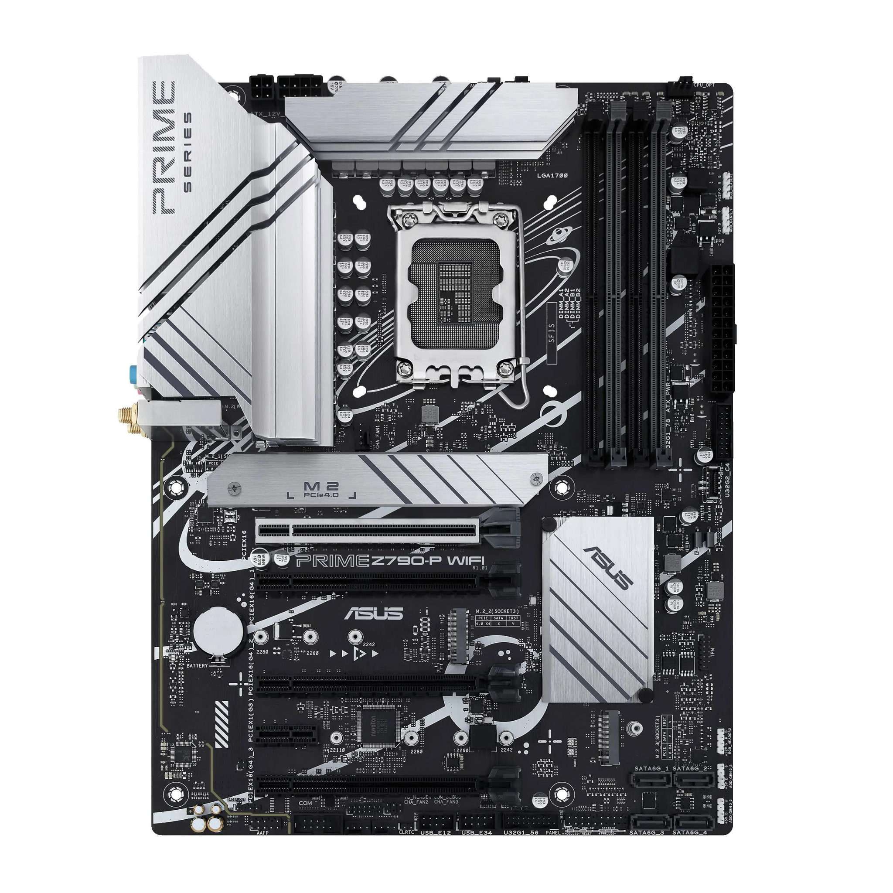
Nº 3 | SPEED LOGIC | https://speedlogic.com.co/tienda/placas-madre/intel-placas-madre/board-asus-prime-z890m-plus-wifi-4gpu-dp-usb-c-4-ddr5/ | Board Asus Prime Z890m Plus Wifi 4gpu Dp Usb-C 4 Ddr5 | $ 1,255,000.00 | $ 238,450.00 | $397.26 | $1,493,450.00 | CONTADO | Máxima conectividad y opciones de expansión, útil si quieres múltiples NVMe, tarjetas de red rápidas o integrar NAS/backup local. | Garantia de 3 años | 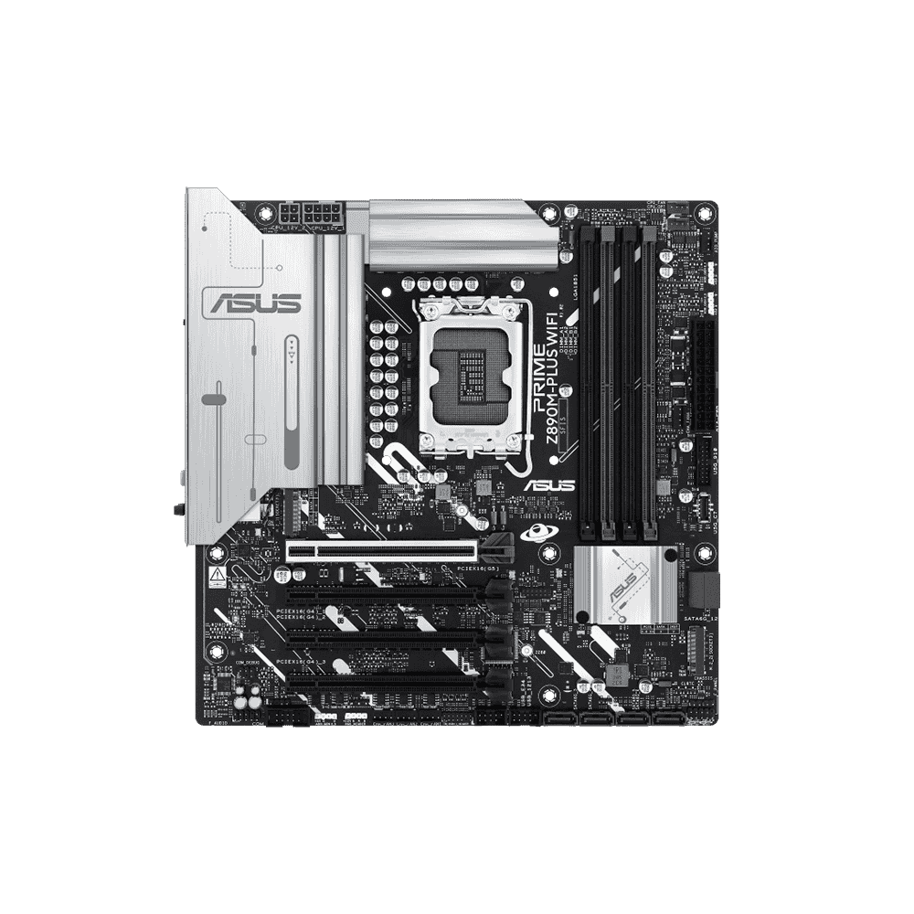

(a) Se deben presentar tres (3) presupuestos cuando: El valor del gasto supere el monto de pesos un mil ($ 1.000,00). Se pueden presentar al menos tres (3) solicitudes de cotización (del bien o servicio a contratar) cursadas a tres o más empresas oferentes. La selección del proveedor se hará con el criterio del más bajo precio. En caso de no contar con tres (3) presupuestos, o no poder seleccionar al proveedor que ofrece menor precio, presentar este cuadro una nota de justificación siguiendo las pautas del ítem (XX)

(b) Ejemplos: En el caso de viajes, indicar Origen/Destino (si corresponde también escalas) Si se tratara de servicios tipo catering, indicar las cantidades de asistentes, así como los días en que se demanda la prestación del servicio. Si fuera papelería indicar, cantidades de afiches, trípticos, etc.

sugerencias
Las tres opciones son buenas y cumplen con lo necesario para el proyecto. La opción Nº1 ofrece un buen rendimiento a un precio económico, ideal para el sistema del salón. La opción Nº2 es más completa, con mejor capacidad de expansión y conectividad, perfecta si quieren un equipo que dure más años. La opción Nº3 es la más avanzada y potente, pensada para trabajos más exigentes y con muchas posibilidades de ampliación. Cualquiera funciona, solo cambia el nivel de capacidad y el presupuesto.

RAM Admin
 |  |  | CUADRO DE COTIZACIONES

Cuadro Comparativo de Cotizaciones

Presupuestos (a) | Empresa (Nombre fiscal de la empresa) | Nº de CUIT, Dirección, Teléfono (Datos de la empresa) | Descripción del bien/ servicio (b) Características de los bienes/ servicios | Importe Unitario (moneda nacional) | Importe Total IVA incluido (moneda nacional) | Importe Total (moneda extranjera) | Tipo de cambio | Forma de Pago (Contado o Cheque) | Observaciones (se debe incluir toda aquella característica que no ha sido posible incluir anteriormente) | Garantías | Imagen (Imagen del articulo)
Nº 1 | DISCO SOLIDO | https://discosolido.com/products/memoria-ram-32gb-16x2-ddr4-crucial-pc?variant=44262437683375&country=CO&currency=COP | Memoria Ram 32GB (16X2) DDR4 Crucial PC | $ 217,890.00 | $ 41,399.10 | $68.98 | $259,289.10 | CONTADO | Ofrece rendimiento estable y buena temperatura incluso en cargas exigentes, ideal para multitarea intensa, y cuenta con garantía limitada de por vida, lo que le da un respaldo confiable y duradero. | 30 días
Nº2 | ASTRO | https://astrosetups.com.co/store/ram-ddr5-16gb-6000-2x8gb-kingston-fury-beast | RAM DDR5 16GB (6000) (2X8GB) Kingston FURY Beast | $ 289,980.00 | $ 55,096.20 | $91.80 | $345,076.20 | CONTADO | Ofrece alta velocidad y excelente estabilidad para tareas exigentes y equipos modernos, con mejoras claras en rendimiento frente a DDR4; además, incluye garantía limitada de por vida, lo que asegura un respaldo sólido ante fallas de fabricación | 30 días | 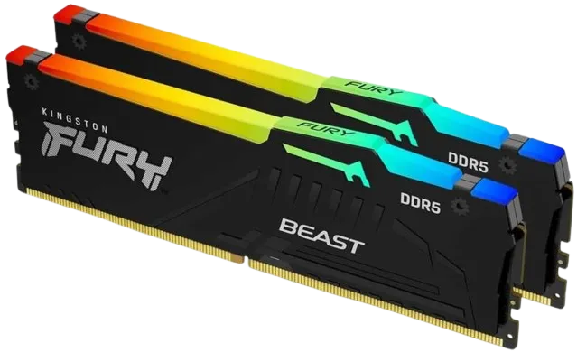
Nº 3 | MERCADO LIBRE | https://www.mercadolibre.com.co/memoria-ram-ddr5-16gb-6000mhz-adata-xpg-lancer-blade-rgb-dimm/p/MCO57721029#polycard_client=search-nordic&search_layout=stack&position=9&type=product&tracking_id=b8bb895d-9c1f-48c9-b00c-96145a8c596c&wid=MCO1735564051&sid=search | Memoria RAM DDR5 16GB 6000MHz Adata XPG Lancer Blade RGB DIMM | $ 518,400.00 | $ 98,496.00 | $164.11 | $616,896.00 | CONTADO | Buen rendimiento y baja latencia para tareas de alta demanda, además de un diseño compacto con iluminación RGB; también cuenta con garantía limitada de por vida, lo que brinda un respaldo confiable frente a fallas de fabricación. | 6 meses

(a) Se deben presentar tres (3) presupuestos cuando: El valor del gasto supere el monto de pesos un mil ($ 1.000,00). Se pueden presentar al menos tres (3) solicitudes de cotización (del bien o servicio a contratar) cursadas a tres o más empresas oferentes. La selección del proveedor se hará con el criterio del más bajo precio. En caso de no contar con tres (3) presupuestos, o no poder seleccionar al proveedor que ofrece menor precio, presentar este cuadro una nota de justificación siguiendo las pautas del ítem (XX)

(b) Ejemplos: En el caso de viajes, indicar Origen/Destino (si corresponde también escalas) Si se tratara de servicios tipo catering, indicar las cantidades de asistentes, así como los días en que se demanda la prestación del servicio. Si fuera papelería indicar, cantidades de afiches, trípticos, etc.

sugerencias
Las tres opciones de memoria RAM son de buena calidad y ofrecen excelente rendimiento. La opción Nº1 (32GB DDR4 Crucial) es ideal para multitarea intensa y brinda gran estabilidad a un precio accesible. La opción Nº2 (DDR5 Kingston Fury Beast) ofrece mayor velocidad y un rendimiento más moderno, perfecta para equipos actuales que necesitan rapidez adicional. La opción Nº3 (DDR5 Adata XPG Lancer Blade) combina alto desempeño con un diseño estético y compacto, ideal para quien busca potencia y estilo. Todas cuentan con garantía de por vida, así que cualquiera es una compra confiable; la diferencia está en la velocidad, capacidad y presupuesto.

NVMe Admin
 |  |  | CUADRO DE COTIZACIONES

Cuadro Comparativo de Cotizaciones

Presupuestos (a) | Empresa (Nombre fiscal de la empresa) | Nº de CUIT, Dirección, Teléfono (Datos de la empresa) | Descripción del bien/ servicio (b) Características de los bienes/ servicios | Importe Unitario (moneda nacional) | Importe Total IVA incluido (moneda nacional) | Importe Total (moneda extranjera) | Tipo de cambio | Forma de Pago (Contado o Cheque) | Observaciones (se debe incluir toda aquella característica que no ha sido posible incluir anteriormente) | Garantías | Imagen (Imagen del articulo)
Nº 1 | CASTOR DATA | https://www.castordata.com.co/shop/snv3s-500g-unidad-de-estado-solido-ssd-kingston-500g-nv3-m-2-2280-pcie-4-0-nvme-4857#attr=36175,36176,61422,36178,36180,36181,36182,36183,36179 | UNIDAD DE ESTADO SOLIDO SSD KINGSTON 500G NV3 M.2 2280 PCIE 4.0 NVME | $ 191,241.00 | $ 36,335.79 | $60.54 | $227,576.79 | CONTADO | Velocidades muy superiores a las unidades SATA y un rendimiento estable para arranque rápido y multitarea, ideal para equipos modernos de uso administrativo o general. | Incluye garantía limitada de 3 años
Nº2 | METRO TECNOLOGY | https://www.metrotechnology.co/producto/disco-solido-ssd-1tb-legend-700-pcle-gen3-x4-m-2-2280/ | Disco Sólido (SSD) 1TB ADATA LEGEND 860 PCle Gen4 x4 M.2 2280 | $ 231,660.00 | $ 44,015.40 | $73.34 | $275,675.40 | CONTADO | Velocidades de lectura/escritura muy altas (hasta ~6000/5000 MB/s), lo que se traduce en arranques rápidos, carga veloz de aplicaciones y excelente rendimiento en multitarea o tareas de mayor demanda. | Incluye garantía de 5 años por defectos de fabricación. | 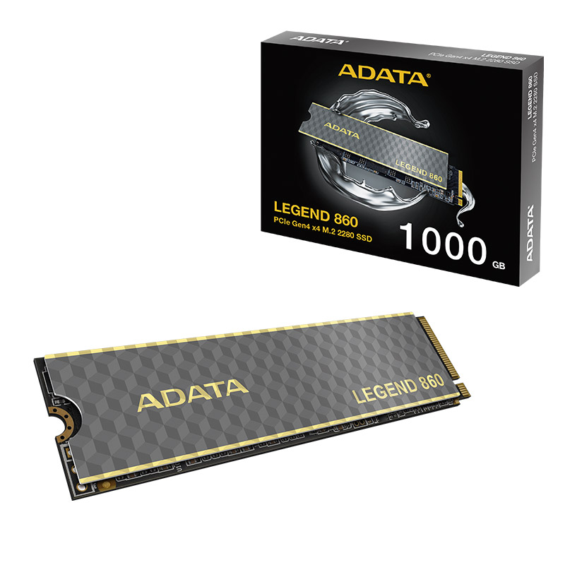
Nº 3 | DISCO SOLIDO | https://discosolido.com/products/disco-solido-1tb-samsung-990?variant=43899946860719&country=CO&currency=COP | Disco Sólido 1TB Samsung 990 EVO NVMe M.2 | $ 267,300.00 | $ 50,787.00 | $84.62 | $318,087.00 | CONTADO | Gran velocidad: permite arranques rápidos, cargas de sistema y programas casi instantáneas, y muy buenos tiempos de respuesta incluso con tareas pesadas o multitarea intensiva. | Garantía limitada de 5 años | 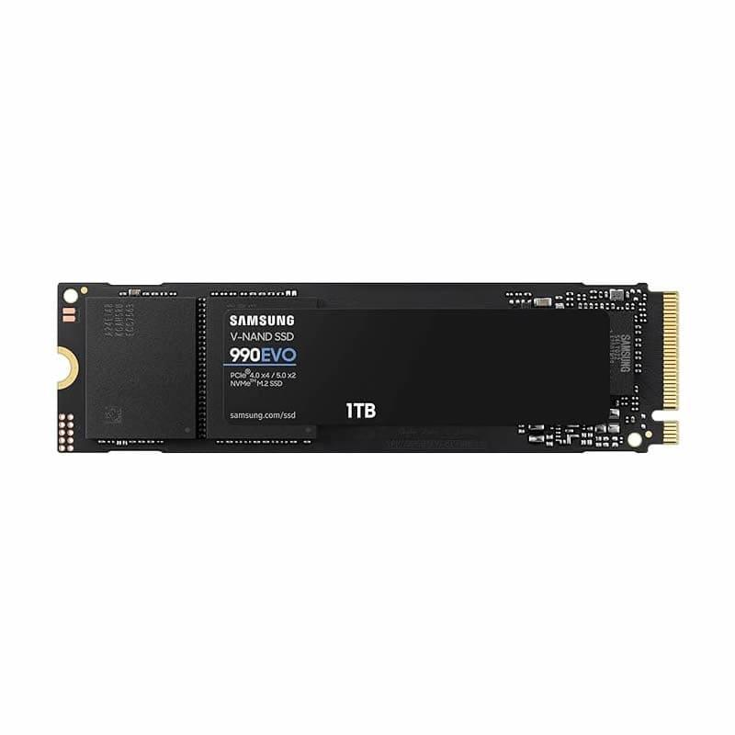

(a) Se deben presentar tres (3) presupuestos cuando: El valor del gasto supere el monto de pesos un mil ($ 1.000,00). Se pueden presentar al menos tres (3) solicitudes de cotización (del bien o servicio a contratar) cursadas a tres o más empresas oferentes. La selección del proveedor se hará con el criterio del más bajo precio. En caso de no contar con tres (3) presupuestos, o no poder seleccionar al proveedor que ofrece menor precio, presentar este cuadro una nota de justificación siguiendo las pautas del ítem (XX)

(b) Ejemplos: En el caso de viajes, indicar Origen/Destino (si corresponde también escalas) Si se tratara de servicios tipo catering, indicar las cantidades de asistentes, así como los días en que se demanda la prestación del servicio. Si fuera papelería indicar, cantidades de afiches, trípticos, etc.

sugerencias
Las tres unidades SSD ofrecen excelente rendimiento y son adecuadas para mejorar la velocidad del equipo. La opción Nº1 (Kingston 500GB NV3) brinda un desempeño rápido y estable para tareas de oficina y uso general a un precio muy accesible. La opción Nº2 (ADATA LEGEND 860 1TB) ofrece mayor capacidad y velocidades más altas, ideal para quienes requieren más espacio y aplicaciones que carguen muy rápido. La opción Nº3 (Samsung 990 EVO 1TB) combina muy alta velocidad con gran confiabilidad, siendo una opción premium con excelente respuesta incluso en tareas más exigentes. Todas son buenas alternativas; la diferencia está en la capacidad y el nivel de velocidad que se necesite.

GPU Admin
 |  |  | CUADRO DE COTIZACIONES

Cuadro Comparativo de Cotizaciones

Presupuestos (a) | Empresa (Nombre fiscal de la empresa) | Nº de CUIT, Dirección, Teléfono (Datos de la empresa) | Descripción del bien/ servicio (b) Características de los bienes/ servicios | Importe Unitario (moneda nacional) | Importe Total IVA incluido (moneda nacional) | Importe Total (moneda extranjera) | Tipo de cambio | Forma de Pago (Contado o Cheque) | Observaciones (se debe incluir toda aquella característica que no ha sido posible incluir anteriormente) | Garantías | Imagen (Imagen del articulo)
Nº 1 | MERCADO LIBRE | https://www.mercadolibre.com.co/tarjeta-gigabyte-gtx-1650-oc-4gb-ddr6/p/MCO24543433#polycard_client=search-nordic&search_layout=stack&position=1&type=product&tracking_id=7a7275be-76df-420e-9f35-823019d15906&wid=MCO1590614051&sid=search | Tarjeta Gigabyte Gtx 1650 Oc 4gb Ddr6 | $ 874,800.00 | $ 166,212.00 | $276.94 | $1,041,012.00 | CONTADO | Buen desempeño en tareas gráficas básicas o moderadas, con memoria GDDR6 de 4 GB y un sistema de enfriamiento eficiente, ideal para trabajos administrativos, edición ligera, uso multimedia o multitarea con interfaz gráfica. | Garantía limitada de 3 año
Nº2 | ENJOY VIDEOGAMES | https://enjoyvideogames.com.co/product/tarjeta-de-video-msi-ventus-geforce-rtx-3050-6gb-oc/ | Tarjeta de video MSI Ventus GeForce RTX 3050 6GB OC | $ 696,600.00 | $ 132,354.00 | $220.53 | $828,954.00 | CONTADO | Buen desempeño gráfico gracias a su arquitectura moderna, 6 GB GDDR6, soporte Ray Tracing y memoria rápida, ideal para edición ligera, diseño, trabajos con múltiples monitores o incluso juegos moderados. | Garantía limitada de 3 años | 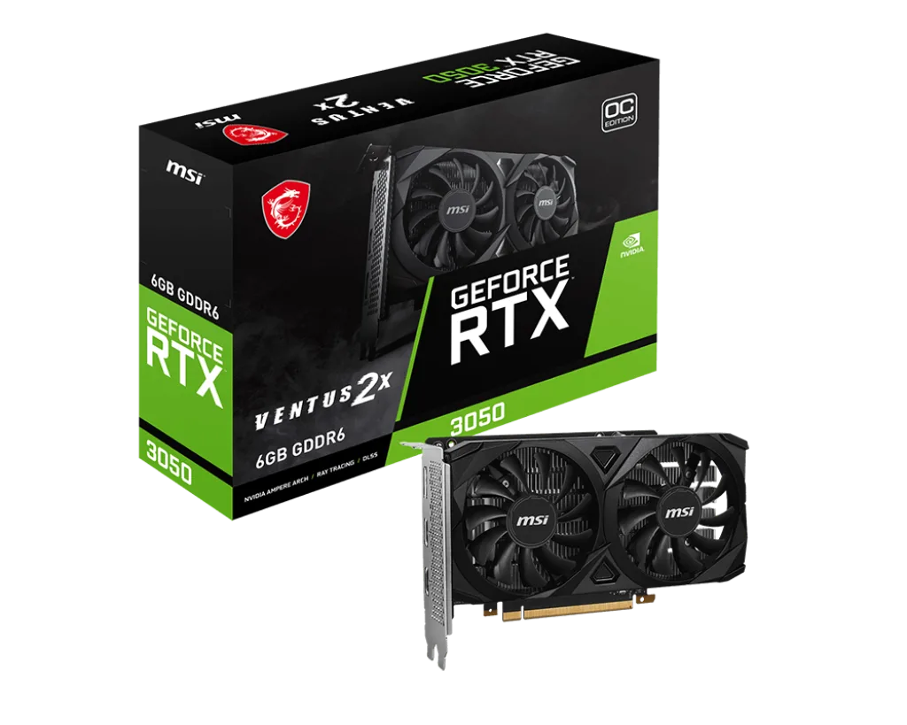
Nº 3 | THE MARK | https://themark.com.co/producto/tarjeta-de-video-msi-rtx-4060-ventus-2x-8gb-gddr6/ | TARJETA DE VIDEO MSI RTX 4060 VENTUS 2X 8GB GDDR6 | $ 1,304,100.00 | $ 247,779.00 | $412.84 | $1,551,879.00 | CONTADO | Ofrece rendimiento de próxima generación gracias a su arquitectura NVIDIA Ada Lovelace, con 8 GB GDDR6, 3072 núcleos CUDA, soporte de trazado de rayos y tecnologías modernas (como DLSS 3). | Garantía limitada de 3 años | 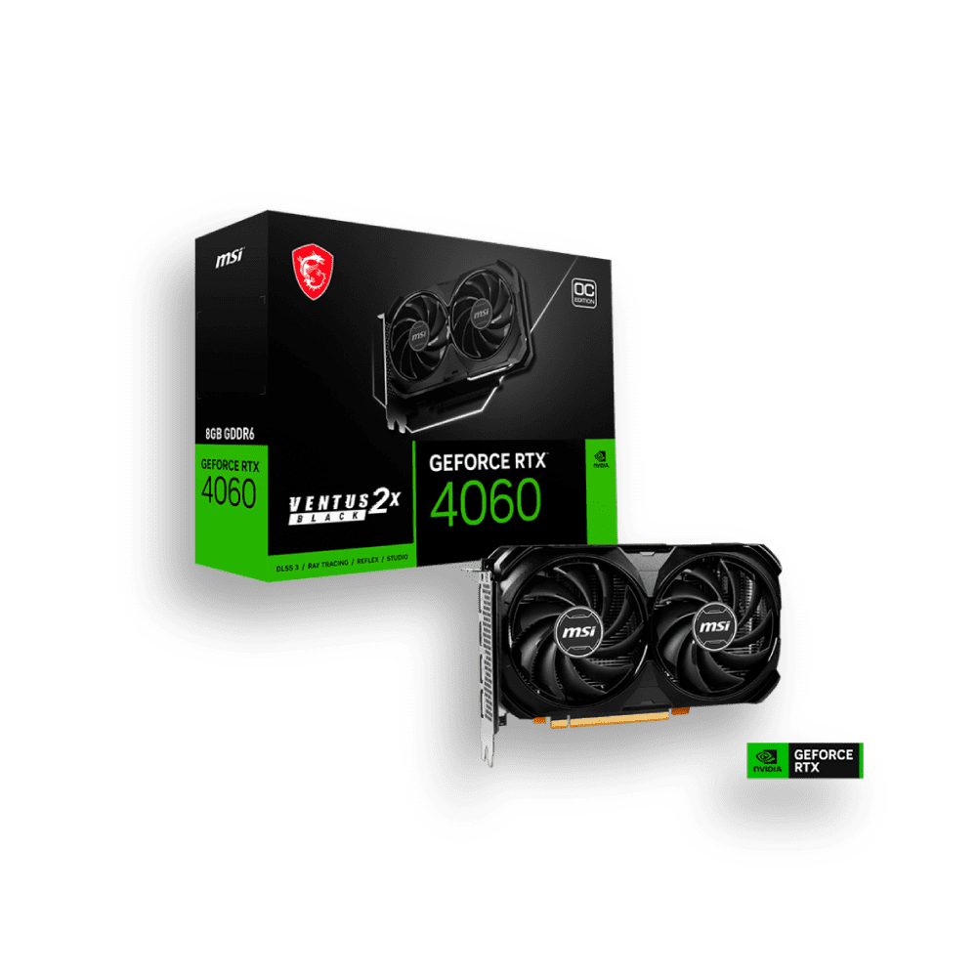

(a) Se deben presentar tres (3) presupuestos cuando: El valor del gasto supere el monto de pesos un mil ($ 1.000,00). Se pueden presentar al menos tres (3) solicitudes de cotización (del bien o servicio a contratar) cursadas a tres o más empresas oferentes. La selección del proveedor se hará con el criterio del más bajo precio. En caso de no contar con tres (3) presupuestos, o no poder seleccionar al proveedor que ofrece menor precio, presentar este cuadro una nota de justificación siguiendo las pautas del ítem (XX)

(b) Ejemplos: En el caso de viajes, indicar Origen/Destino (si corresponde también escalas) Si se tratara de servicios tipo catering, indicar las cantidades de asistentes, así como los días en que se demanda la prestación del servicio. Si fuera papelería indicar, cantidades de afiches, trípticos, etc.

sugerencias
Las tres tarjetas gráficas son buenas opciones dependiendo del nivel de rendimiento que se necesite. La opción Nº1 (GTX 1650 4GB) ofrece un desempeño sólido para tareas gráficas básicas, edición ligera y uso general del equipo. La opción Nº2 (RTX 3050 6GB) mejora la potencia con una arquitectura más moderna, ideal para diseño, multitarea con varias pantallas y aplicaciones que requieren más fluidez. La opción Nº3 (RTX 4060 8GB) es la más avanzada, con tecnologías de última generación y excelente rendimiento para tareas más exigentes. Todas cuentan con garantía y buen funcionamiento; la diferencia está en el nivel de potencia y el presupuesto.

